paylin中奖
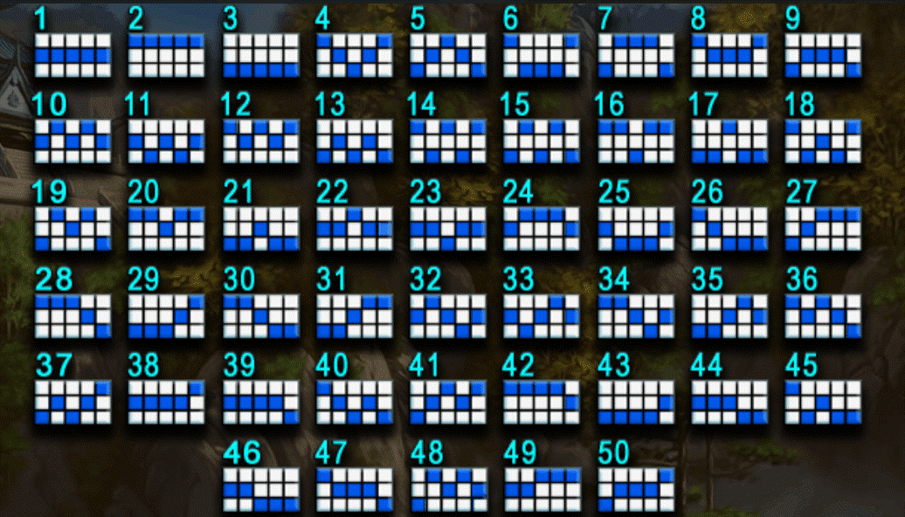
编号 | 倍数 | 出现权重 | 中奖概率
1 | 1 | 100 | 0.5
2 | 2 | 100 | 0.25
3 | 3 | 100 | 0.16666666667
4 | 4 | 100 | 0.125
5 | 5 | 100 | 0.1
6 | 6 | 100 | 0.083333333333
7 | 7 | 100 | 0.071428571429
8 | 8 | 100 | 0.0625
9 | 9 | 100 | 0.055555555556
10 | 10 | 100 | 0.05
11 | 11 | 100 | 0.045454545455
12 | 12 | 100 | 0.041666666667
13 | 13 | 100 | 0.038461538462
14 | 14 | 100 | 0.035714285714
15 | 15 | 100 | 0.033333333333
16 | 16 | 100 | 0.03125
17 | 17 | 100 | 0.029411764706
18 | 18 | 100 | 0.027777777778 |  | 预制线型整理，需要将所有线型倍数进行整理（程序脚本跑出即可）
19 | 19 | 100 | 0.026315789474
20 | 20 | 100 | 0.025 |  | 中奖逻辑为：先进行倍数出现权重随机进行抽取当前需要出现的倍数，然后根据当前下注bet进行换算中奖概率
21 | 21 | 100 | 0.02380952381
22 | 22 | 100 | 0.022727272727
23 | 23 | 100 | 0.021739130435
24 | 24 | 100 | 0.020833333333
25 | 25 | 100 | 0.02
26 | 26 | 100 | 0.019230769231
27 | 27 | 100 | 0.018518518519
28 | 28 | 100 | 0.017857142857 | BaseGame最终得到：是否中奖和倍数
29 | 29 | 100 | 0.01724137931
30 | 30 | 100 | 0.016666666667
31 | 31 | 100 | 0.016129032258
32 | 32 | 100 | 0.015625
33 | 33 | 100 | 0.015151515152
34 | 34 | 100 | 0.014705882353
35 | 35 | 100 | 0.014285714286
36 | 36 | 100 | 0.013888888889
37 | 37 | 100 | 0.013513513514
38 | 38 | 100 | 0.013157894737
39 | 39 | 100 | 0.012820512821
40 | 40 | 100 | 0.0125
41 | 41 | 100 | 0.012195121951
42 | 42 | 100 | 0.011904761905

